ΣΤΟΙΧΕΙΑ ΚΤΗΜΑΤΟΣ
ΠΑΠΑΔΗΜΗΤΡΙΟΥ ΧΑΡΑΛΑΜΠΟΣ |  |  |  | ΤΗΛΕΦΩΝΟ: |  |  |  | ΥΠΟΨΗΦΙΟ ΠΡΟΓΡΑΜΜΑ:
ΑΓΡΟΤΕΜΑΧΙΟ: |  | - |  |  |  |  |  | ΕΡΓΟ:
 |  |  |  | ΟΡΟΦΗ
ΠΕΡΙΟΧΗ:

ΣΗΜΑΔΙΑ | Χ | Υ | ΕΙΣΑΓΩΜΕΝΑ ΣΗΜΕΙΑ ΓΙΑ CAD |  |  | ΣΗΜΑΔΙΑ | Χ | Υ | ΕΙΣΑΓΩΜΕΝΑ ΣΗΜΕΙΑ ΓΙΑ CAD | ΣΗΜΑΔΙΑ | Χ | Υ | ΕΙΣΑΓΩΜΕΝΑ ΣΗΜΕΙΑ ΓΙΑ CAD
1 |  |  | , |  |  | 5 |  |  | , | 9 |  |  | ,
2 |  |  | , |  |  | 6 |  |  | , | 10 |  |  | ,
3 |  |  | , |  |  | 7 |  |  | , | 11 |  |  | ,
4 |  |  | , |  |  | 8 |  |  | , | 12 |  |  | ,

ΒΑΣΙΚΑ ΔΕΔΟΜΕΝΑ ΚΤΗΜΑΤΟΣ
ΑΡΙΘΜΟΣ ΣΕΙΡΩΝ |  | 46 | 13
ΜΗΚΟΣ ΔΙΑΔΡΟΜΟΥ |  | 2.2 | μ.
ΜΕΣΟ ΜΗΚΟΣ ΣΕΙΡΑΣ |  | 100.00 | μ. | ΑΠΟ ΦΥΛΛΟ "ΣΕΙΡΕΣ"
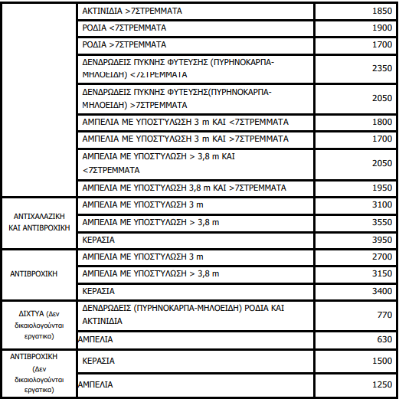
ΦΥΤΕΥΣΗ-Δ/Δ |  | - | μ.
ΦΥΤΑ ΑΝΑ ΣΕΙΡΑ |  | #VALUE!
ΣΥΝΟΛΟ ΔΕΝΤΡΩΝ |  | #VALUE!
ΔΕΝΤΡΑ ΑΝΑ ΣΤΡΕΜΜΑ |  | #VALUE! | #VALUE!
ΕΚΤΑΣΗ(ΟΣΔΕ) |  |  | Στρέμματα | Μικρή | <7στρ.
ΕΚΤΑΣΗ ΕΓΚΑΤΑΣΤΑΣΗΣ |  | 10.383 | Στρέμματα
ΚΟΛΩΝΕΣ ΑΝΆ ΣΤΡΕΜΜΑ |  | 0.9630793886 | #VALUE!

Βοηθητικός Πίνακας για εκλογή Απόστασης Μεταξύ Κολωνών
 | ΣΥΝΔ | ΠΥΚΝΗ | ΚΑΝΟΝ
1 ΣΤΡ | 1000 | 1000 | 1000
Μ2( Μήκος Διαδρόμου Χ Απόσταση Μεταξύ Κολωνών) (min.) | 27.5 | 33.3 | 40
Κ/ΣΤΡ (min.) | 36.36 | 30.03003003 | 25.0

